전체기간
구분 | 개인(순매수) | 개인(순매수)_로짓 | 매출액세전순이익율 | 매출액세전순이익률 로짓 | 금융채 | 금융채 로짓 | 광산품 | 광산품 로짓 | 부도율 | 부도율 로짓변환 | 예측부도율 로짓 | 예측부도율
2008 | 2,834,354 | 13.8155096 | 0.0288 | -3.5181570332 | 0.17 | -1.5856272637 | 0.6586 | 0.65706155958 | 0.70% | (4.95482) | -4.57E+00 | 1.02% | -4.954820515 | 0.00700
2009 | -1,961,219 | (13.8155096) | 0.0393 | -3.1964376665 | 0.173 | -1.5645131005 | 0.7224 | 0.95639777347 | 1.71% | (4.05143) | -4.37E+00 | 1.25%
2010 | -5,383,782 | (13.8155096) | 0.0489 | -2.967841813 | 0.265 | -1.0201406732 | 0.8006 | 1.390048589 | 2.29% | (3.75345) | -6.10E+00 | 0.22%
2011 | -1,819,936 | (13.8155096) | 0.0373 | -3.2507485101 | 0.273 | -0.97945468235 | 0.8177 | 1.5008418395 | 0.96% | (4.63635) | -4.07E+00 | 1.68%
2012 | -15,550,008 | (13.8155096) | 0.0343 | -3.3377078728 | 0.262 | -1.0355993208 | 0.846 | 1.7035667572 | 2.02% | (3.88167) | -3.78E+00 | 2.23%
2013 | -5,639,031 | (13.8155096) | 0.0288 | -3.5181570332 | 0.283 | -0.92962894296 | 0.8659 | 1.8651836382 | 1.10% | (4.49880) | -2.52E+00 | 7.42%
2014 | -2,836,278 | (13.8155096) | 0.0332 | -3.3714417729 | 0.315 | -0.77684619944 | 0.8845 | 2.0357519836 | 1.30% | (4.32972) | -3.71E+00 | 2.40%
2015 | -403,764 | (13.8155096) | 0.0444 | -3.069099946 | 0.36 | -0.5753641449 | 0.8876 | 2.0664572536 | 1.27% | (4.35337) | -5.81E+00 | 0.30%
2016 | -8,605,302 | (13.8155096) | 0.0493 | -2.9592744743 | 0.677 | 0.74001894969 | 0.9228 | 2.4810130693 | 0.26% | (5.94964) | -5.68E+00 | 0.34%
2017 | -9,328,799 | (13.8155096) | 0.0608 | -2.7374386601 | 0.967 | 3.377690934 | 0.9686 | 3.4290438371 | 0.27% | (5.91180) | -5.61E+00 | 0.36%
2018 | 7,045,004 | 13.8155096 | 0.0532 | -2.8790294813 | 1.091 | 13.815509558 | 1.016 | 13.815509558 | 0.00% | (13.81551) | -1.06E+01 | 0.00%
2019 | -11,801,237 | (13.8155096) | 0.0371 | -3.2563325946 | 1.099 | 13.815509558 | 1.0233 | 13.815509558 | 1.35% | (4.29147) | -4.63E+00 | 0.97%
2020 | 47,490,670 | 13.8155096 | 0.0388 | -3.2097622572 | 1.207 | 13.815509558 | 1 | 13.815509558 | 0.26% | (5.94964) | -8.04E+00 | 0.03%
2021 | 65,902,118 | 13.8155096 | 0.0648 | -2.6694548068 | 1.396 | 13.815509558 | 1.0649 | 13.815509558 | 0.00% | (13.81551) | -1.21E+01 | 0.00%
2022 | 16,679,938 | 13.8155096 | 0.0457 | -3.0388797895 | 1.38 | 13.815509558 | 1.1883 | 13.815509558 | 0.22% | (6.11710) | -9.34E+00 | 0.01%
2023 | -13,834,195 | (13.8155096) | 0.0379 | -3.2341672833 | 1.741 | 13.815509558 | 1.31 | 13.815509558 | 0.44% | (5.42174) | -4.80E+00 | 0.82%
(2023년 자료 사용)2024 | -17,882,282 | (13.8155096) | 0.0379 | -3.2341672833 | 1.969071 | 13.815509558 | 1.3391083333 | 13.815509558
2024년 평균 자료 사용 | -5,156,035 | (13.8155096) | 0.0379 | -3.2341672833 | 1.969071 | 13.815509558 | 1.3374 | 13.815509558

 | * 모형개발결과 정리
 | 회귀식: y = -26.86 + -0.11*var_138 + -7.59*var_161 + 1.20*var_27 + -1.49*var_40
 | MSE | 2.5853524494
 | R2 | 0.72326588928 | 23년 데이터 차용 | 24년 10월까지의 평균 데이터
개인(순매수) | var_138 | -0.11076742 | -14 | -14
매출액세전순이익률 | var_161 | -7.58707294 | -3.2341672833 | -3.2341672833
금융채 | var_27 | 1.19800729 | 13.815509558 | 13.815509558
광산품 | var_40 | -1.48822692 | 13.815509558 | 13.815509558
 | 절편 | -26.85672566
 |  | 값 | -4.80 | -4.80
 |  | 2024 부도율 | 0.82% | 0.82%
 | * 모형 개발 프로세스
 | step 1 | 변수 변환 | 거시경제 변수의 경우 이자율에서 조단위의 통화량, 증감률까지 변수의 스케일 격차가 크므로 선형회귀모형에 적합한 로짓변환으로 변수를 변환하는 전처리 작업 수행
 | step 2 | 중복 변수 제거 | 167개의 거시 경제 변수 중 랜덤포레스트를 활용한 변수 중요도를 기반으로 독립변수 간 상관관계가 높은 중복 변수는 제거하여 118개 변수만 남김
 | step 3 | 변수 선정 | 115개 변수중 종속변수와 가장 상관관계가 높은 변수를 기준으로 4개 변수를 선정
 | step 4 | 선형회귀모형 개발 | 모형결과 MSE와 R2값을 기반으로 모형적합결과 타당성 판단

 | 변수명 | 라벨명 | 비고
 | var_138 | 개인(순매수)
 | var_161 | 매출액세전순이익률
 | var_27 | 금융채
 | var_40 | 광산품

코로나제외
구분 | 자기자본비율 | 자기자본비율로짓 | 개인순매수 | 개인순매수 로짓 | 차입금의존도 | 차입금의존도 로짓 | 금융채 | 금융채 로짓 | 부도율 | 부도율 로짓변환 | 예측부도율 로짓 | 예측부도율
2008 | 44% | (0.2606660) | 2,834,354 | 13.815509558 | 0.2828 | -0.93061480771 | 0.17 | -1.5856272637 | 0.70% | (4.95482) | -7.14E+00 | 0.08% | -4.954820515 | 0.00700
2009 | 39% | (0.4616267) | -1,961,219 | -13.815509558 | 0.3277 | -0.71860611377 | 0.173 | -1.5645131005 | 1.71% | (4.05143) | -3.22E+00 | 3.84%
2010 | 40% | (0.4062985) | -5,383,782 | -13.815509558 | 0.3218 | -0.74551199513 | 0.265 | -1.0201406732 | 2.29% | (3.75345) | -3.65E+00 | 2.53%
2011 | 40% | (0.4234144) | -1,819,936 | -13.815509558 | 0.3224 | -0.74276413271 | 0.273 | -0.97945468235 | 0.96% | (4.63635) | -3.55E+00 | 2.79%
2012 | 40% | (0.3892411) | -15,550,008 | -13.815509558 | 0.3192 | -0.75745071168 | 0.262 | -1.0355993208 | 2.02% | (3.88167) | -3.79E+00 | 2.20%
2013 | 42% | (0.3433333) | -5,639,031 | -13.815509558 | 0.3149 | -0.7773096849 | 0.283 | -0.92962894296 | 1.10% | (4.49880) | -4.13E+00 | 1.59%
2014 | 43% | (0.2965544) | -2,836,278 | -13.815509558 | 0.3221 | -0.7441377281 | 0.315 | -0.77684619944 | 1.30% | (4.32972) | -4.27E+00 | 1.38%
2015 | 44% | (0.2496892) | -403,764 | -13.815509558 | 0.3135 | -0.78380686514 | 0.36 | -0.5753641449 | 1.27% | (4.35337) | -4.69E+00 | 0.91%
2016 | 45% | (0.1917857) | -8,605,302 | -13.815509558 | 0.298 | -0.85683991752 | 0.677 | 0.74001894969 | 0.26% | (5.94964) | -5.34E+00 | 0.48%
2017 | 47% | (0.1317904) | -9,328,799 | -13.815509558 | 0.2884 | -0.90316755038 | 0.967 | 3.377690934 | 0.27% | (5.91180) | -5.96E+00 | 0.26%
2018 | 47% | (0.1052972) | 7,045,004 | 13.815509558 | 0.2882 | -0.90414228951 | 1.091 | 13.815509558 | 0.00% | (13.81551) | -8.52E+00 | 0.02%
2019 | 46% | (0.1454559) | -11,801,237 | -13.815509558 | 0.2948 | -0.87218429021 | 1.099 | 13.815509558 | 1.35% | (4.29147) | -6.19E+00 | 0.21%
2020 | 46% | (0.1683968) | 47,490,670 | 13.815509558 | 0.3036 | -0.83021316237 | 1.207 | 13.815509558 | 0.26% | (5.94964) | -7.89E+00 | 0.04%
2022 | 45% | (0.1849252) | 65,902,118 | 13.815509558 | 0.3024 | -0.83589522829 | 1.396 | 13.815509558 | 0.22% | (6.11710) | -7.82E+00 | 0.04%
2023 | 45% | (0.2014788) | 16,679,938 | 13.815509558 | 0.3128 | -0.787061362 | 1.38 | 13.815509558 | 0.44% | (5.42174) | -7.54E+00 | 0.05%
2024 | 45% | (0.2014788) | -5,156,035 | (13.8155096) | 0.3128 | -0.787061362 | 1.969071 | 13.815509558

 | * 모형개발결과 정리
 | 회귀식: y = -4.10 + -5.56*var_156 + -0.07*var_138 + 3.82*var_157 + -0.04*var_27
 | MSE | 2.9764160289
 | R2 | 0.46877556388
자기자본비율 | var_156 | -5.55745137 | (0.2014788)
개인(순매수) | var_138 | -0.07206635 | (13.8155096)
차입금의존도 | var_157 | 3.81882173 | -0.787061362
금융채 | var_27 | -0.04040352 | 13.815509558
 | 절편 | -4.1009808592
 |  | 값 | -5.5494810778
 |  | 2024 부도율 | 0.39%
 | * 모형 개발 프로세스
 | step 1 | 변수 변환 | 거시경제 변수의 경우 이자율에서 조단위의 통화량, 증감률까지 변수의 스케일 격차가 크므로 선형회귀모형에 적합한 로짓변환으로 변수를 변환하는 전처리 작업 수행 + 2021년 제거
 | step 2 | 중복 변수 제거 | 168개의 거시 경제 변수 중 변수 중요도를 기반으로 독립변수 간 상관관계가 높은 중복 변수는 제거하여 114개 변수만 남김
 | step 3 | 변수 선정 | 114개 변수중 변수 중요도 기준으로 4개 변수를 선정
 | step 4 | 선형회귀모형 개발 | 모형결과 MSE와 R2값을 기반으로 모형적합결과 타당성 판단

 | 변수명 | 라벨명 | 비고
 | var_156 | 자기자본비율
 | var_138 | 개인순매수
 | var_157 | 차입금의존도
 | var_27 | 금융채

2024년 자료
구분 | 단위 | 2024/01 | 2024/02 | 2024/03 | 2024/04 | 2024/05 | 2024/06 | 2024/07 | 2024/08 | 2024/09 | 2024/10 | 2023/11 | 2023/12 |  | 2022년 | 2023년 | 2024년 2분기
개인(순매수)_거래대금(1년치 sum) | 만원 | 286,112,300 | -841,197,100 | -605,888,100 | 4,690,600 | 75,699,500 | -267,369,800 | -281,862,600 | 279,651,500 | 548,272,300 | 372,221,800 | -600,729,900 | -757,828,700 | -1,788,228,200
금융채_예금은행 수신금리(신규취급액 기준) | 억원 |  |  |  |  |  |  |  |  |  |  |  | 1,969,388
차입금의존도_전산업(24년 자료 없음) | % |  |  |  |  |  |  |  |  |  |  |  | 31.4 |  | 25.26 | 25.35 | 25.25
자기자본비율_전산업(24년 자료 없음) | % |  |  |  |  |  |  |  |  |  |  |  | 45.29 |  |  | 0.0035629453682 | -0.0039447731755
매출액세전순이익률(24년 자료 없음) | % |  |  |  |  |  |  |  |  |  |  |  | 3.79
광산품_생산자물가지수 | % | 135.42 | 136.2 | 135.82 | 136.48 | 135.38 | 133.15 | 132.7 | 132.14 | 130.5 | 129.61 | 135.04 | 134.49 | 133.91083333

구분
개인(순매수)_거래대금(1년치 sum) | 만원 | 286,112,300 | -841,197,100 | -605,888,100 | 4,690,600 | 75,699,500 | -267,369,800 | -281,862,600 | 279,651,500 | 548,272,300 | 372,221,800 | -42,966,960 | -42,966,960 | -515,603,520
금융채_예금은행 수신금리(신규취급액 기준) | 억원 |  |  |  |  |  |  |  |  |  |  |  | 1,969,388
차입금의존도_전산업(24년 자료 없음) | % |  |  |  |  |  |  |  |  |  |  |  | 31.4
자기자본비율_전산업(24년 자료 없음) | % |  |  |  |  |  |  |  |  |  |  |  | 45.29
매출액세전순이익률(24년 자료 없음) | % |  |  |  |  |  |  |  |  |  |  |  | 3.79
광산품_생산자물가지수 | % | 135.42 | 136.2 | 135.82 | 136.48 | 135.38 | 133.15 | 132.7 | 132.14 | 130.5 | 129.61 | 133.74 | 133.74 | 133.74

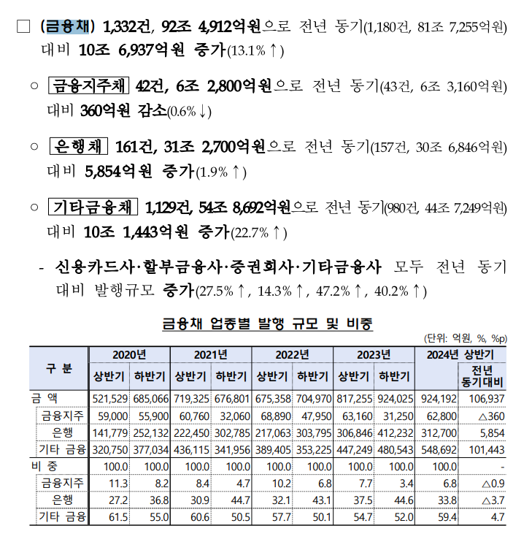

 |  |  |  |  |  |  |  |  |  |  | <<금융감독원 2024 금융채 자료

